画面フロー
画面フロー
 | 目次へ
"タイトルへ"ボタン
タイトル画面

ボタン
どれか押す

"終了"を選択
"操作説明"選択
アプリ終了
メニュー画面
操作説明画面
"戻る"ボタン
"ステージセレクト"選択
"戻る"ボタン
を押す
"戻る"ボタン
"操作説明"
選択
ステージセレクト
"No"ボタン
を押す
"ステージ選択"
ボタンを押す
"決定"ボタン
を押す
"GameStart"選択
"START"ボタン
を押す
ゲームオーバー
GameOver画面
ゲーム画面
ポーズ画面
"Yes"ボタン
を押す
"戻る"ボタン
を押す
どれかボタン
を押す
ゲームクリア

リザルト画面

タイトル画面
タイトル画面
 | 目次へ

 | 画面解像度 | 1280×720 | 画面比 | 16:09:00

 |  |  |  |  | 最初は真っ暗
 |  |  |  |  | この時に『title.mp3』をループ再生

 |  |  |  |  | タイトル『Between the Steel』

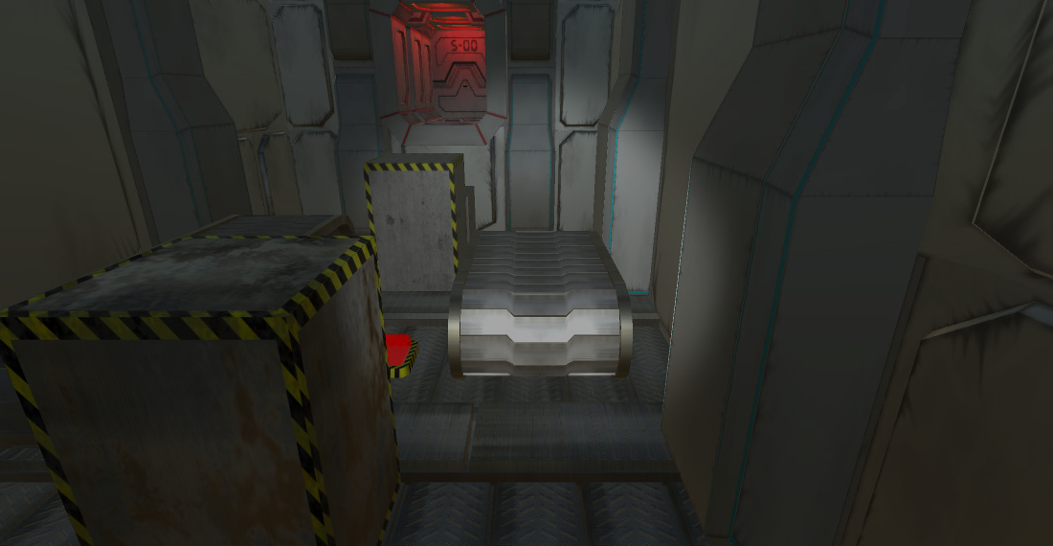
 |  |  |  |  | タイトルのイメージ 薄暗いステージ０をライトをつけながらドローンが巡回してる(何かを探してるイメージ)
 |  |  |  |  | 画面真ん中の少し下に"PRESS START"がゆっくりと点滅して表示
 |  |  |  |  | いずれかボタンを押すと"PRESS START"の文字が広がって消えていくイメージ
 |  |  |  |  | その時SE『enter.wav』を再生
 |  |  |  |  | それと同時にドローンは巡回をやめて白い壁のとこに移動
ーーPRESS STARTーー
 |  |  |  |  | その後メニュー画面へ
 |  |  |  |  | メニュー画面へ


 |  | ドローン巡回イメージ(仮)
 |  |  |  |  | ・矢印の方向にドローンが移動いていく
 |  |  |  |  | ・○がついた位置でドローンがその場で止まり、左右にきょろきょろ回転する(プレイヤーを探してるイメージ)
 |  |  |  |  | ・1周した後にきょろきょろするようにする
 |  |  |  |  | ・プランナーが後で設定できるように数値変換を設けておく。

メニュー・ステージセレクト
メニュー画面
 | 目次へ

 | ・移動中はボタンを押しても何もできない
 | ・白い壁到着後0.5秒後に文字が浮かび上がる。 |  |  |  |  | メニュー時とステージセレクト時の出現する文字は、明るくて薄い青色
 |  | GameStart | ←ステージ１へ |  |  | ステージリソースの管の青ラインの色
 |  | StageSelect | ←ステージ選択画面へ
 |  | Manual | ←操作画面へ
 |  | Exit | ←ゲーム終了
 | ・↑の4つの文字はデジタル文字が表示され、選択されている文字は光が強くなっている
 | ・矢印キーを入力したときSE『select.wav』
 | ・決定したとき他の3つはゆっくりと暗く消えていき、選択した文字は拡大して消えていく
 | ・その時SE『enter.wav』を再生
 | ・GameStartを選択するとスタート時へ |  |  | スタート時へ

ステージセレクト
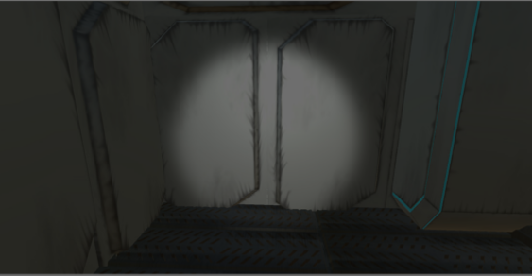
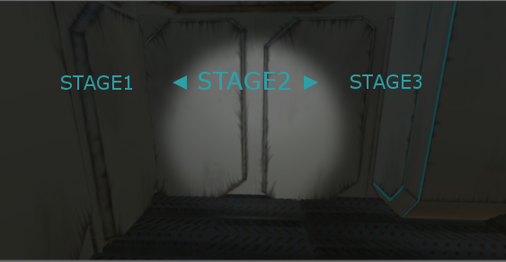
 |  |  |  |  | ・ステージセレクトするとドローンメニュー時と同じ位置にいる。
 |  |  |  |  | ・ステージセレクトを押すとメニュー時の文字はすべて消える
 |  |  |  |  | ・その0.5秒後に画面全体が薄暗くフェードアウトする。
 |  |  |  |  | ・そしてその上から、"ステージ１"の文字を表示
 |  |  |  |  | その右側にステージ２、ステージ３、ステージ４、ステージ５と続いていく
 |  |  |  |  | メニュー時の4つの選択が消えてステージ１～５も文字が表示
 |  |  |  |  | その時中央少し真ん中の画面に選択されてるステージのゲーム背景を表示
 |  |  |  |  | ・右下にそのステージのミニマップを置いてくるくる回ってる感じ

ゲーム画面
ゲーム画面
 | 目次へ

基本画面

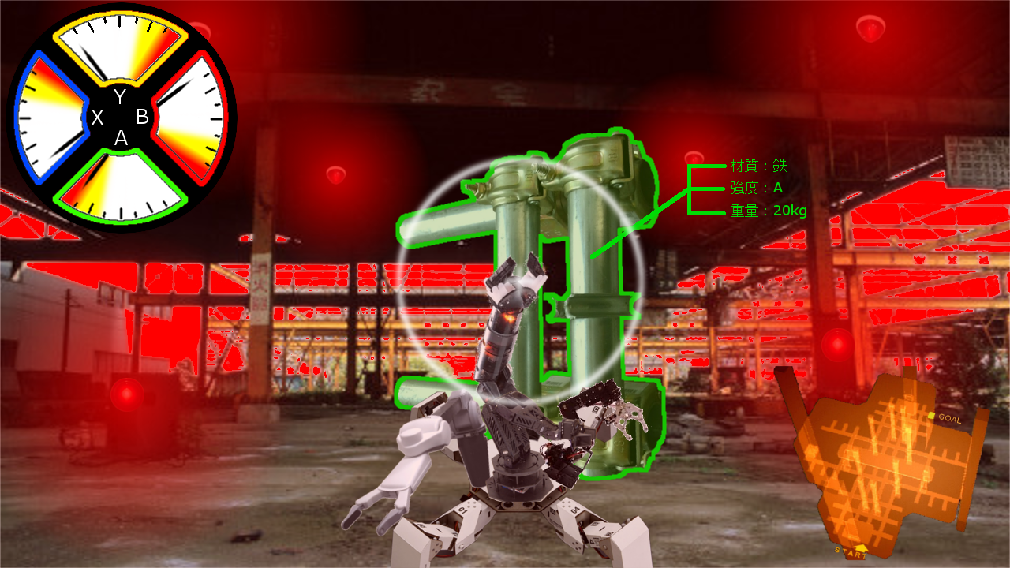
 |  |  | 処理 | 初期イベント終了後操作可能になる
 |  |  |  | プレイヤー操作可能と同時にゲージ、ミニマップ表示
 |  |  |  | プレイヤー操作可能と同時にBGM再生
 |  |  |  | ゲーム中は『stage.mp3』を再生
 |  |  |  | 視点はThirdPerson(三人称視点)

左スティック
プレイヤー移動
1,基本 通常時
 | 入力 | プレイヤー移動、ジャンプ
 | 処理 | プレイヤーに追尾するようにカメラも移動

2,片手が固定パイプをつかんでいるとき(地上)
 | 入力 | 左スティック前進後退
 | 処理 | アームの伸縮可能の長さまで移動可能
 |  | ただし、トリガーの押し込みにも連動する

 | 入力 | 左スティック左右
 | 処理 | ゆっくりとパイプを中心に円を描くように歩く
 |  | 崖付近だと体半分まではでるがそれ以降は進めなくなる
 |  | 動かない 歩くモーションだけでて砂煙が出る

3,両手で固定パイプをつかんでいるとき(地上)
 | 入力 | 左スティック操作
 | 処理 | その場で歩くモーションのみでる
 |  | 歩くモーション中に砂煙が発生する

４、空中時
 | 入力 | 左スティック移動
 | 処理 | その場で歩くモーションのみ

右スティック
カメラ旋回
 | カメラ旋回へ

カーソル
 | 入力 | 挟めるものがカーソルの圏内に入る
 | 処理 | 入ってる間、物体の縁が白色に光る
 |  | 光ると同時にその物体の材質、強度を表示
 |  | 固定物を挟んでてもUIはつけっぱなし
 |  | UI表示のする奥行の距離はない
 |  | カーソルの真ん中から線がでてUI表示
 |  | UIの位置もサンプルゲーム画面と同じ位置

XYBAボタン
アームの選択
 | アームの切り替え

 | 入力 | XYBAのいずれかのボタンを入力
 | 処理 | そのボタンのアームがカメラの前に置かれ、そのアームが操作可能になる
 |  | 切り替える前のアームは切り替えああと位置が記憶され、ものを挟んでても持ったままになる

LRボタン
アームの回転
 | 入力 | Rボタンを押す
 | 処理 | 押してる間、前方にあるアームが逆時計回りに回転する

 | 入力 | Lボタンを押す
 | 処理 | 押している間、前方にあるアームが時計回りに回転する

 | 入力 | LRボタン同時押し
 | 処理 | 動かないどっちか離すと↑の処理になる

R2ボタン
ペンチで挟む
 | 入力 | R2ボタンを押す
 | 処理 | トリガーの押す深さ(角度)によってペンチが物を挟んでいく
 |  | 選択したアームの強さと障害物の強度により、以下のことが起きる。
 |  | アームの力が弱いとアームを持つことができず滑る。
 |  | アームの力がちょうどよいと、持てたり支えたりできる。
 |  | アームの力が強いと、障害物の握っている部分が壊れてしまう。
 |  | ペンチ＆メーターへ
 |  | 挟むものへ
 |  | 固定物をつかんでるときへ

L2ボタン
アームを伸ばす
 | 入力 | L2ボタンを押す
 | 処理 | トリガーの押す深さによってアームの距離が延びる
 |  | トリガーを離すと元の長さに戻る
 |  | トリガーを奥に押してる途中に障害物にあたるとそれ以上奥には進まない。

L3ボタン
ジャンプ
 | 入力 | L3ボタンを押す
 | 処理 | その場でジャンプする
 |  | ジャンプする高さは…現在はプログラマーの標準な高さでお願いします。
 |  | ジャンプ等でプレイヤーがひっくり返ることはない。

R3ボタン
アームリセット
 | 入力 | R3ボタンを押す
 | 処理 | 現在選択されている以外のアームが元の位置に戻る
 |  | 3つのアームが何か持っていたらその物は外れる。

セレクトボタン
簡単モード切替
 | 入力 | セレクトボタンを押す
 | 処理 | テクニカルモードから簡単モードに切り替え
 |  | 使用されているモードが簡単モードだと、テクニカルモードに戻る。
 |  | テクニカルモードで物を挟んでるときに簡単モードに変えるとトリガーを押していれば挟んだまま、トリガーを離すと離れて簡単モード操作になる。

カメラ旋回
カメラ旋回
 | 目次へ | プレイヤー移動へ

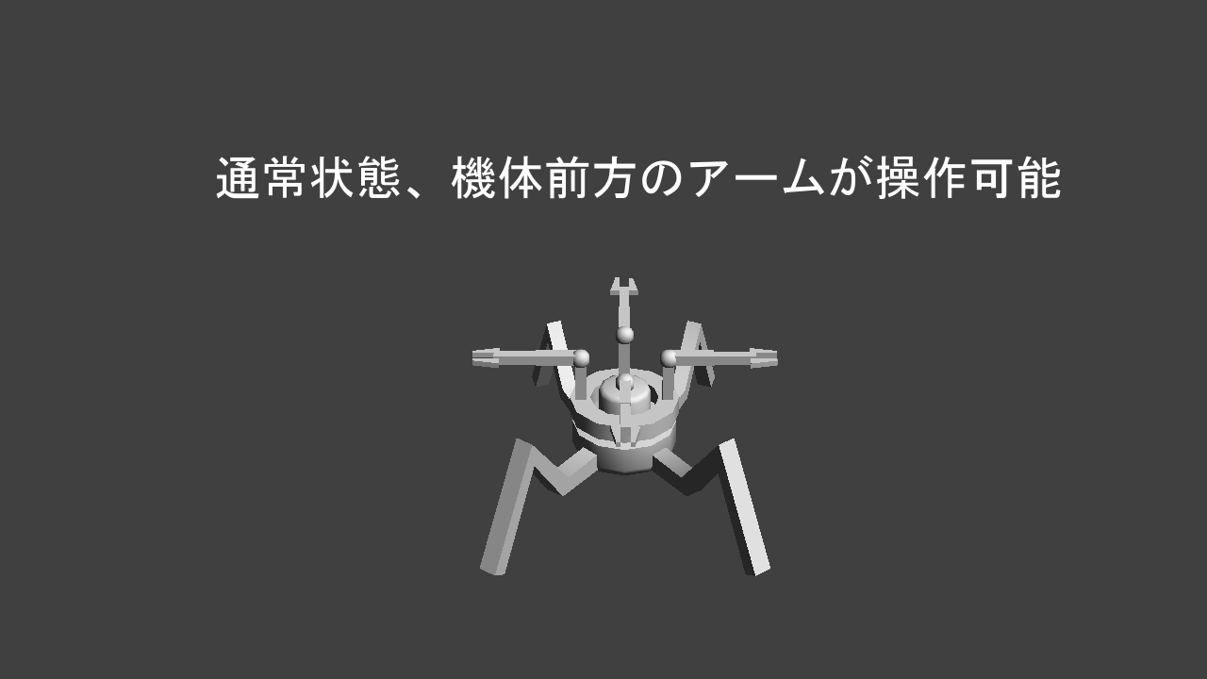

 |  |  |  | アームの根元がカメラと連動して旋回される

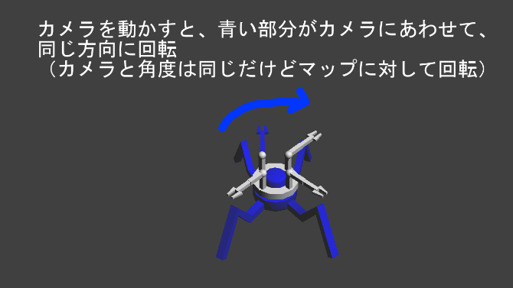
 |  |  | ・180度上下左右に旋回可能
 |  |  | ・この時、胴体とそのほか3つのアームが動かない(白色部分)
 |  |  | ・可動するのは頭、足、カメラ、選択されているアーム

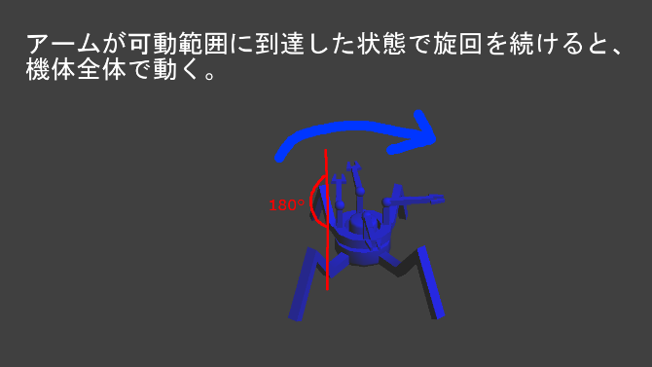
 |  |  | ・この状態で反対側に旋回する場合は↑の根元から動き始める

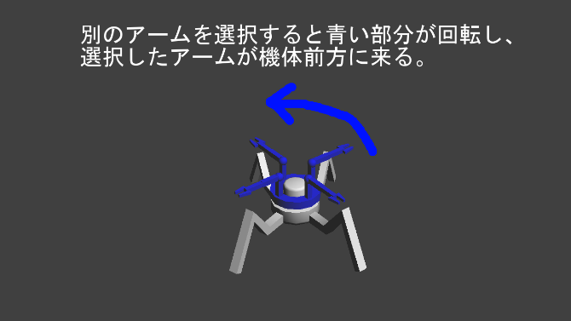
 |  |  | ・アームが固定されてないものを持ったままアーム選択をすると挟んだ状態のまま胴体は回転する
 |  |  | ・固定物をつかんだまま別のアーム選択をすると固定物をつかんだまま頭と足が選択したアームのとこまで回転される
 |  |  | ・

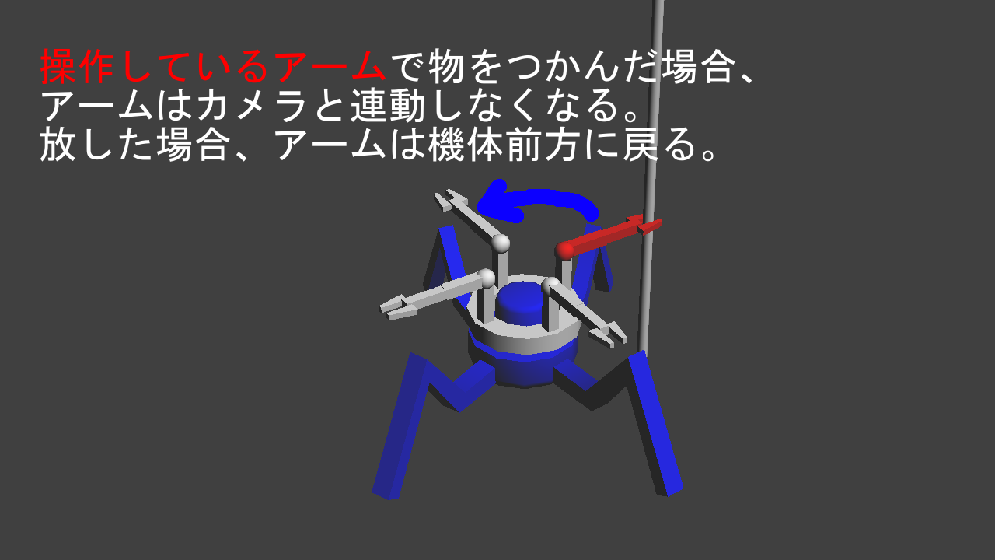
 |  |  | ・アームが固定物を挟んでるときカメラ旋回することは可能だがほぼ固定

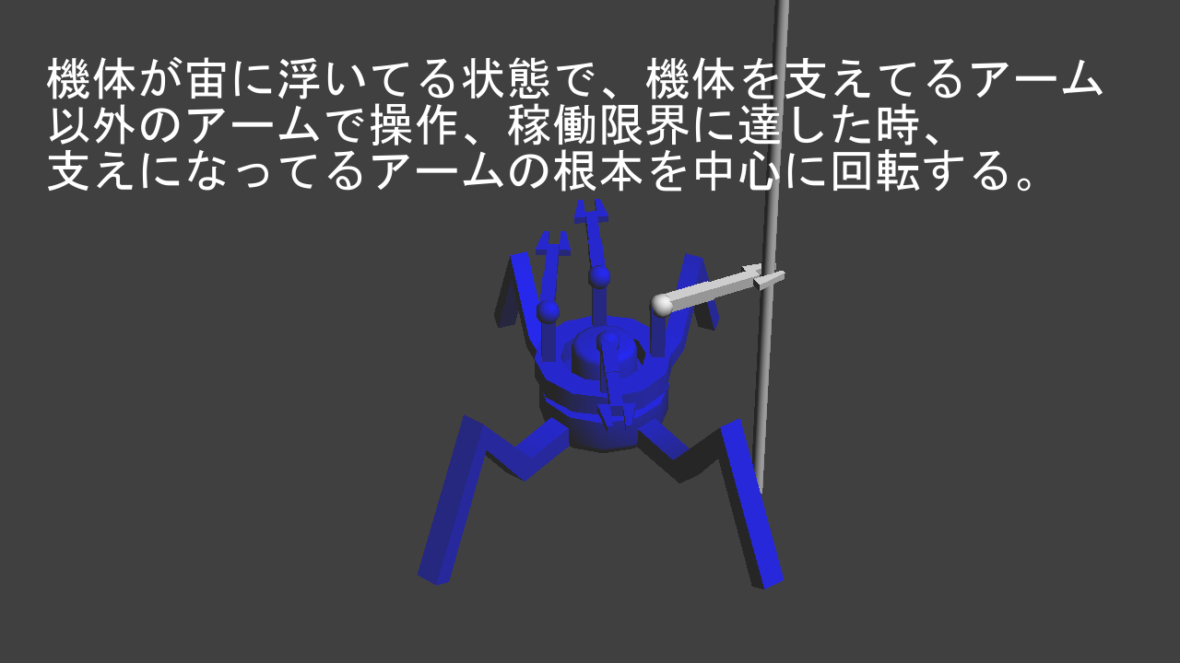
 |  |  | ・2つのアームが別々のパイプを持っていて可動限界に達したときは、頭と足だけ可動する
 |  |  | ・この時、照準も外れる。

アームの切り替え
アームの切り替え
 | 目次へ | プレイヤー移動へ
 | ペンチ＆メーターへ | プレイヤーアームの切り替えへ

通常、固定してない時のアーム選択
北
北
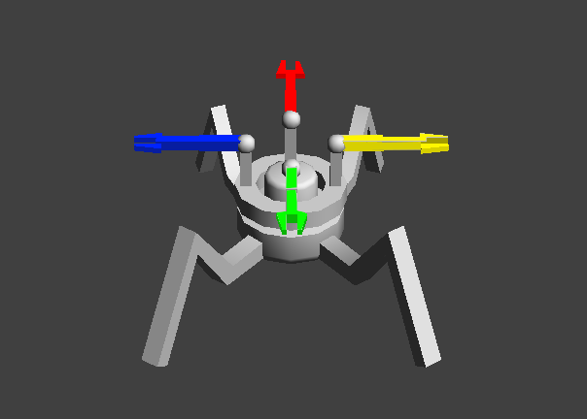
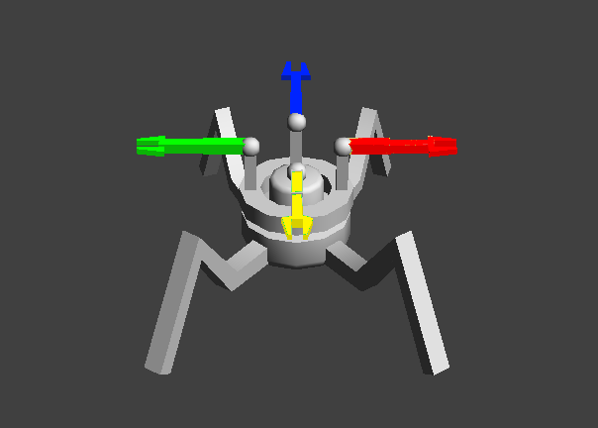
 |  |  | ・胴体が90度回転される
 |  |  | ・頭、足は進行方向と同じで背景も変わらない

西
東
西
東

南
南

アームが固定物を挟んでいる時のアーム選択
北
西

 |  |  | ・アームは固定物をつかんだままになる
 |  |  | ・胴体は固定され頭、足、カメラが選択したアームの方向に回転する
西
東
南
北

南
東

ペンチ＆メーター
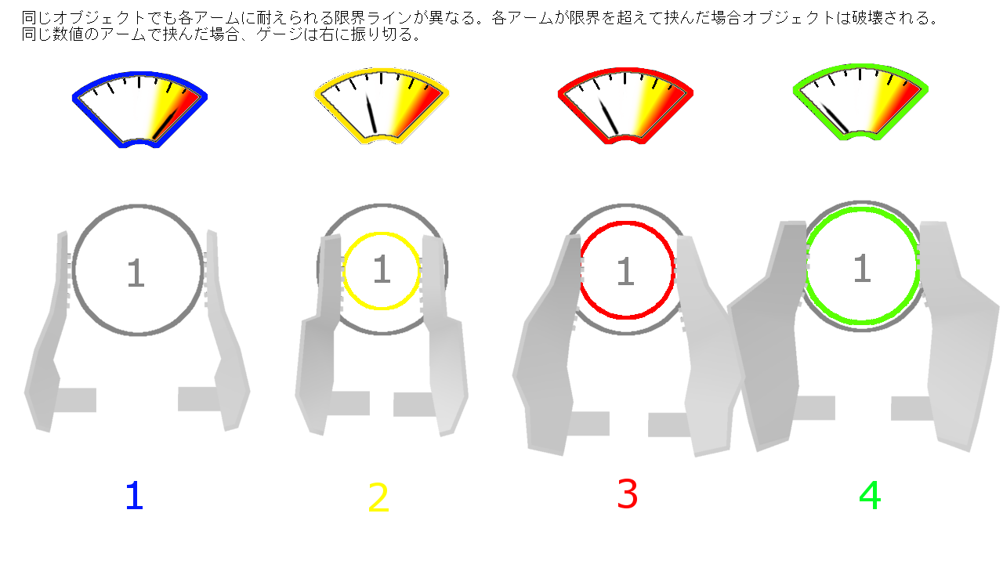
ペンチ
 | 目次へ | ゲーム画面 挟むへ | 挟むものへ

ペンチの強さ
 | 固定物とペンチの強度の数値を０～４とする
 | 無操作時を０とする |  |  | アームの挟む強さが２~4
 | 各アームの強さを、 |  |  | 障害物の強度が１~4
 | 赤：３ |  |  | 材質は強度が連動
 | 青：１ |  |  | 強度4にアーム3以下を加えると弱すぎて滑る
 | 緑：４ |  |  | 強度が3でアームも3の場合は滑らない
 | 黄：２ |  |  | 縦のポールだと下に滑る
 |  |  |  | 横のポールだと手首を使って下に滑る(この時カメラはほんの少しだけ下に向ける程度)

・抵抗なし
・何も挟んでない時
・切断中の時
各アームのメーター
メーターの表示
 | ・ゲーム画面左上に表示
 | ・メーターの枠の色が各アームの色と同じになる
 | ・アームにかかる抵抗のゲージを表す。
 | 何もしてなかったり切断中は一番左
 | 障害物が壊れずに物をつかんでいる場合は一番右のゲージ
 | 強いアームが弱い障害物をつかんだときは真ん中に針がいく
 | ・メーターの針は根元も右に動きながら回る
 | ・一番上のメーターは少し大きくなる。

・これ以上挟めない
・壊せない
・ペンチが閉じてる時
空振りで挟むとき
 | ・何もない時にアームを限界まで閉じたとき（これ以上挟めないとき）は一番右に針がいく
 | アームより固いもの(鉄骨など)を挟んでるときも同様
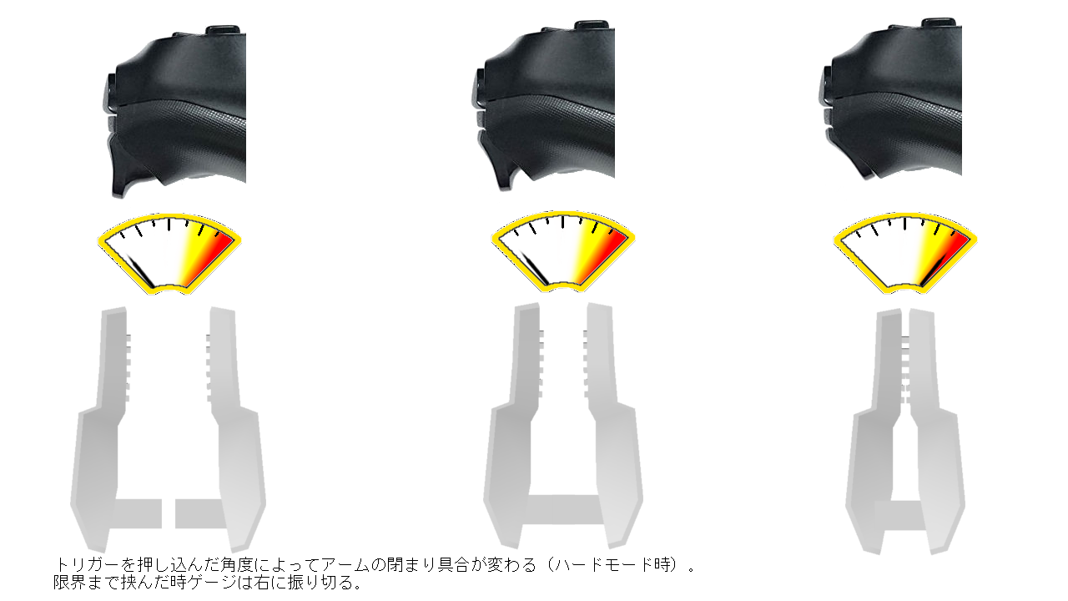

切断での挟む
 | ・強いアームが弱い障害物をトリガーいっぱいまで挟むとき、最初挟んだときはメーターが半分までいく。
 | 各アームの強度限界線までいったら障害物が切断され、切断時は抵抗もなくなるのでメーターも左に戻る。
 | そして破壊後アームは閉じるので閉じたら一番右まで針がいく
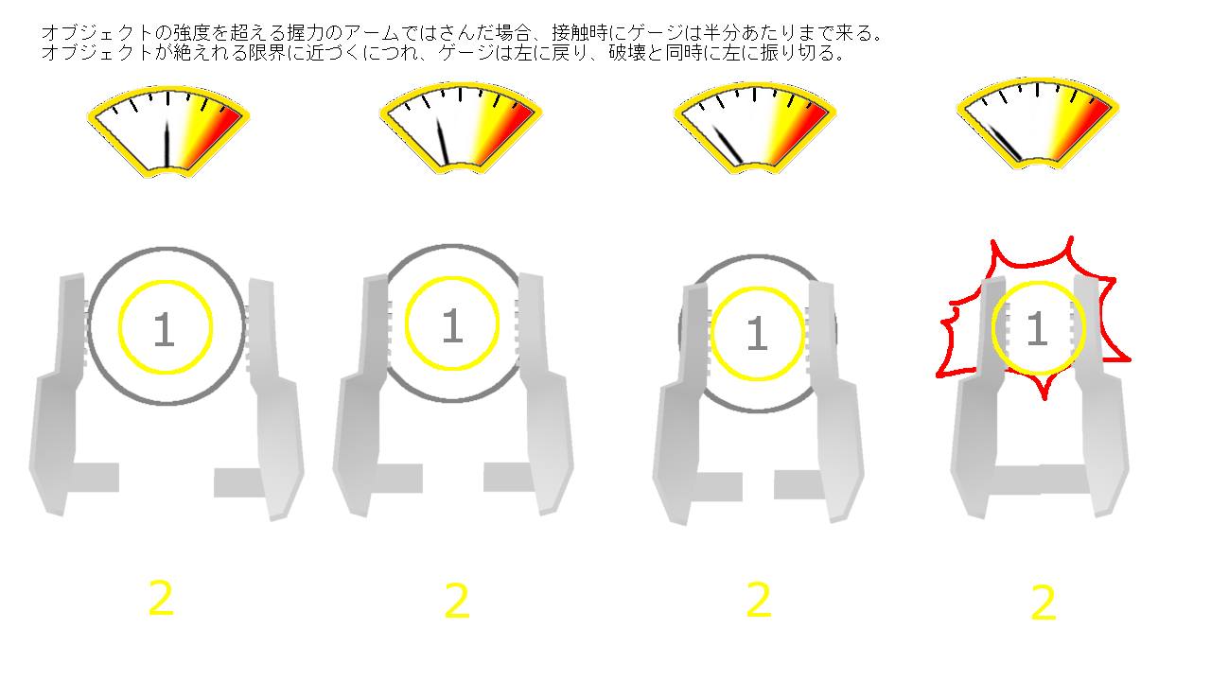

差が＋－０で挟む
 | ・障害物とアームの強さが同じ場合は赤いメーターまでいっても切断はされない。

強度差+１の時に挟む
 | ・障害物の強度を３アームの強さを４とすると、
 | 強いアームでもトリガーを線で止めていたら中間の数値でぎりぎり持てる場合がある。
 | このときメーターの針は半分までいく
 | トリガーが強くなるほど、パイプの遊びの部分が短くなっていきやがて切断になる。
 | メーターが徐々に左に寄っていくのが切断される合図
 | 強度に対してアームの強さが大きいほど破壊の遊び部分が小さくなる。
 | 強度に対してアームの強さが小さいほど滑るスピードが速くなる。

簡単モード
一回押すと縮む
もう一回押すと伸びる
簡単モード
 | 目次へ

はさむ/離す

 |  | セレクトボタンで通常モードから簡単モードに切り替え
 |  | もう一度押すと簡単から通常へ戻る
物を挟んだ後
アーム回転

操作変更
 | ・カーソルの×部分が挟むものの点に近づいた時に自動でその点に×部分が移動してくれる
 | ・カーソルが×マークに近づいたら自動でマークの中心にまで移動してくれる。
 | ・トリガーの押し続ける操作は廃止
 | ・挟むもののポイントで座標を追加 (X軸やY軸)
 | ・パイプだとポイント座標はY座標のみ 板はポイント座標はZとY座標
 | ・何もないところで挟むボタンを押すと、限界まで伸びてペンチが閉まりそのままになる。
掴むまで流れ
 | 物をつかんでないときL2を一回押すと限界まで伸び、もう一回押すと限界まで縮む
 | この時アームが伸びてる状態で、それよりも手前の位置に障害物のエイムがあると自動的に縮んで最適な長さに調整される。
 | 物を挟もうとしたとき、アームは自動で最適な距離まで伸び最適な持ち方にアームが回転し物を挟んでくれる
 | つかんだ後はその位置でキープされる。
 | この後にL2押すと縮む
 | ↑の障害物が固定物だった場合、機体が引っ張られる(ワイヤーアクションみたいに)

リザルト
リザルト
 | 目次へ

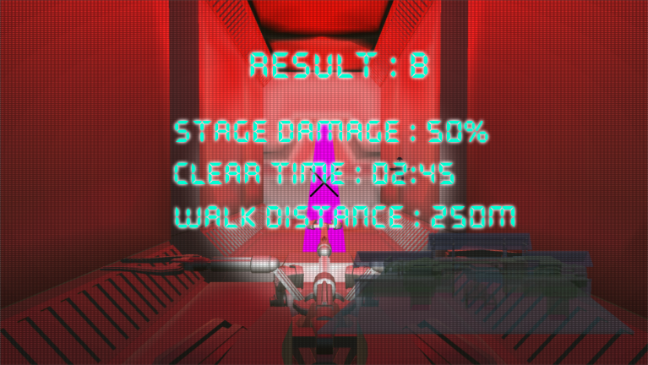
 |  |  |  |  | ゴール到着後画面上に"Result"を表示
 |  |  |  |  | 3秒後に画像のように、"StageDamage"、"ClearTime"、"WalkDistance"を1秒間間隔で表示
 |  |  |  |  | ステージダメージは最初は０％でステージの破壊や曲げの量でダメージがあがる
 |  |  |  |  | クリアタイムはゴールした時の時間が短ければ短いほどＳになりやすい
 |  |  |  |  | ウォークディスタンスは地面に接しているときの距離で空中での移動はカウントされない
 |  |  |  |  | 接している距離が長ければ長いほどＳは取れない
 |  |  |  |  | 結果の各数字は０から徐々に上がっていって結果が表示されるイメージ
 |  |  |  |  | ３つの結果が表示したら、"Result"の右に"："とそのランクを1秒間隔に表示
 |  |  |  |  | ランク表示後、一番下に"次へ"が表示される。
 |  |  |  |  | 次へを押すとリザルト文字が消えて目の前のシャッターが開く
 |  |  |  |  | シャッター開くまでの詳しい流れ→ | ロード中へ

 |  |  |  |  | クリアタイムは０からスタートしていく
 |  |  |  |  | 制限時間はない感じ
 |  |  |  |  | ステージによっては制限時間はありになるかも
 |  |  |  |  | マップによって毒ガスとかだと制限時間設ける

リザルトのパラメータ
 | STAGEDAMAGE |  | 最低値は0 | 初期値はステージによって変わる
 |  | ・『曲げる切る』のスクリプトのオブジェクトの数で初期値の数値変更させる。
 |  | ・オブジェクトを切った回数で-2ずつ減点
 |  | ・オブジェクト１つに複数切った場合でも減点は同じ
 |  | パーセントは、現在のダメージ数÷初期値×100
 |  | (デバックでプランナーが随時数値変更をすることがある)
 | CLEARTIME
 |  | ・スタート時は0分00秒から
 |  | ・ゴールの手前のドアまでいったらカウントストップ

 | WALKDISTANCE
 |  | ・スタートからゴールまで地上で歩いた距離
 |  | ・ジャンプ、空中での移動距離はカウントしない。

基本操作
Technicalモード(こっちが通常)
基本操作画面
 | 目次へ
簡単モード時
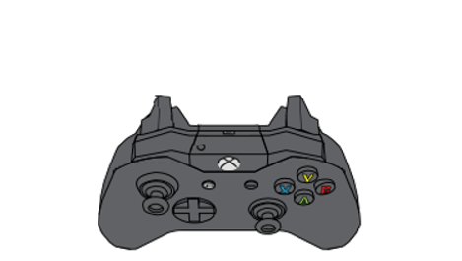

一回押すと縮む
もう一回押すと伸びる
はさむ/離す
アームを伸ばす
アームで挟む

アーム回転
物を挟んだ後
アーム回転

モード切替
モード切替
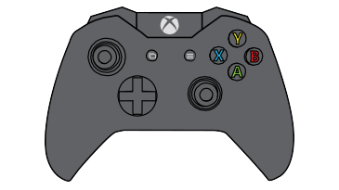
アーム選択
アーム選択

基本移動
(押し込み:ジャンプ)
カメラ旋回/アーム照準移動
(押し込み：アームリセット)
基本移動
(押し込み:ジャンプ)
カメラ旋回/アーム照準移動
(押し込み：アームリセット)

